Sheet1
北京探路者户外用品股份有限公司核价单
款式图 | 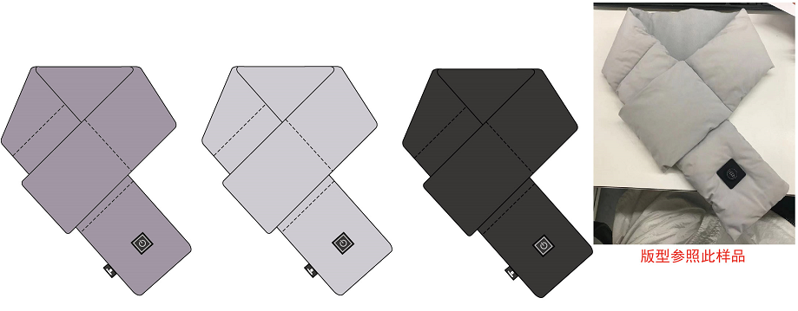 贴上正反面款式图、或者照片 |  |  |  |  | 款式名称： | TELJ90746 |  | 渠道： |  | 开发季： |  | 生产工厂：
 |  |  |  |  |  | 成衣编号： | XXX |  | 品牌： |  | 开发类型： |  | 生产数量：
 |  |  |  |  |  | 设计师： | 孙瑶瑶 |  | 事业部： |  | 开发工厂： |  | 审核日期：
 |  |  |  |  |  | 开发员： | 赵建飞 |  | 系列： |  | 制单日期：
 | 物 料 信 息 |  |  |  |  |  |  |  | 采 购 信 息
序号 | 物料类型 | 物料名称 | 物料编号 | 成分 | 应用部位 | 规格1（面料可裁幅宽、辅料型号等） | 规格2（面料克重、辅料长度等） | 单位 | 单耗 | 损耗 | 单价 | 金额(元) | 费用占比 | 供应商
1 | 面料1 | G21FW2660 147CM 182GSM | G21FW2660 | 100%聚酯纤维 | 正面 | 143 |  | 米 | 0.33 | 5% | 19.50 | ¥6.76 | 7.81%
2 | 面料2 | G21FW3700 摇粒绒 150CM 150g/m2 | G21FW3700 | 100%聚酯纤维 | 反面 | 146 |  | 米 | 0.18 | 5% | 23.00 | ¥4.35 | 5.03%
 | 面料3 | 涤丝纺 | 210T | 100%聚酯纤维 | 内层 | 145 |  | 米 | 0.20 | 5% | 4.30 | ¥0.90 | 1.04%
 | 辅料 | 拉链 | 3#隐形拉链17cm长 |  | 侧缝 |  |  | 个 | 1.00 | 5% | 0.71 | ¥0.75 | 0.86%
 | 辅料 | 发热片 | 三档温控及发热体 |  | 内里 |  |  | 个 | 1.0 | 5% | 20.00 | ¥21.00 | 24.28%
 | 辅料 | 移动电源 | 2500毫安充电宝 |  | 内里 |  |  | 个 | 1.0 | 5% | 17.00 | ¥17.85 | 20.64%
 | 辅料 | 填充棉 | 200G |  | 内里 |  |  | 米 | 0.07 | 5% | 18.00 | ¥1.32 | 1.53%
 |  |  |  |  |  |  |  |  |  |  |  | ¥0.00 | 0.00%
 | 吊牌及包装 | 包装盒 | L160xW185xH90mm，300g灰卡+120加强芯+140B9，压167长格纹 |  |  |  |  | PCS | 1 | 5% | 3.00 | ¥3.15 | 3.64%
 | 吊牌及包装 | 说明书 | 310x130mm，128g双铜纸 |  |  |  |  | PCS | 1 | 5% | 0.18 | ¥0.19 | 0.22%
 | 吊牌及包装 | 围巾内袋 | L245xW(315+40) ，磨砂PE袋 5s，L边开口 |  |  |  |  | PCS | 1 | 5% | 0.26 | ¥0.27 | 0.32%
 | 吊牌及包装 | 电池袋 | L85xW（65＋25）mm，磨砂PE袋 5s，L边开口 |  |  |  |  | PCS | 1 | 5% | 0.08 | ¥0.08 | 0.09%
 | 吊牌及包装 | logo吊牌 | L62xW15mm，300g毛纸 |  |  |  |  | PCS | 1 | 5% | 0.06 | ¥0.06 | 0.07%
 | 吊牌及包装 | logo吊粒 | 20x8mm |  |  |  |  | PCS | 1 | 5% | 0.06 | ¥0.06 | 0.07%
 | 吊牌及包装 | 信息内容贴纸 | 138x100mm，80g单铜不干胶贴纸，覆哑膜 （条码：6923278508082） |  |  |  |  | PCS | 1 | 5% | 0.13 | ¥0.14 | 0.16%
 | 吊牌及包装 | 防潮珠 | 2g硅胶复合纸 |  |  |  |  | PCS | 1 | 5% | 0.03 | ¥0.03 | 0.03%
 | 吊牌及包装 | 防伪码 | 22x32mm |  |  |  |  | PCS | 1 | 5% | 1.5 | ¥1.58 | 1.82%
 | 周转外箱 | 周转外箱

6 | OEM款式 | LOP价格(直接人工+税金+利润+运费) |  |  |  |  |  |  |  | 100% | 0.7000000 | ¥28.00 | 32.38%
7 | 最低起订量 |  |  |  |  |  |  |  |  |  |  | ¥86.48

 | 行数可自行添加；LOP按照5000-7999件的订单量计算。 运费参考：仓库地点天津、太仓各占一半. 物料类型一列可更改内容。

